User
ระบบ | Bug/Error | รูป
การเลือกสินค้า | 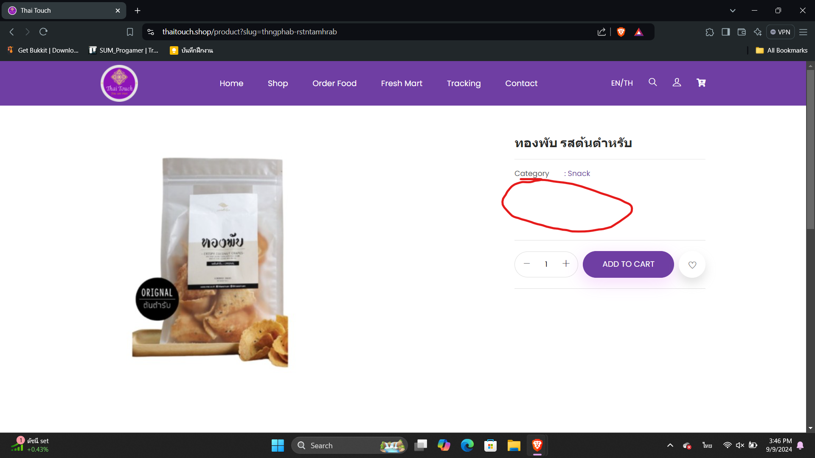 ไม่ตัวเลือกสินค้าที่บ้างชิ้นมีเลยทำให้เพิ่มสินค้าลงตะกร้าไม่ได้

